Feuil1
 | Pour calculer simplement votre future retraite,
 | munissez vous de votre relevé de carrière de l'Assurance-retraite (Sécu/CARSAT) et de votre relevé de points ARRCO/AGIRC
 | Si vous ne les avez pas, consultez notre page http://retraitescgtpsa.free.fr/D_Droits_Retraite_Se_procurer_ses_releves_de_carriere.html
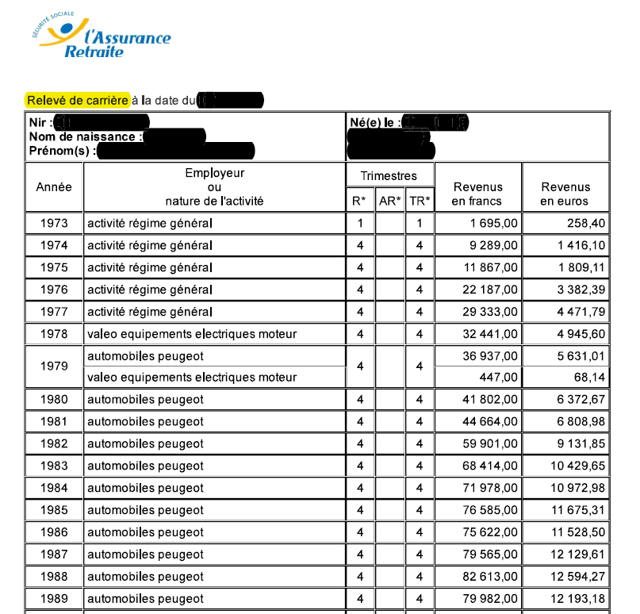
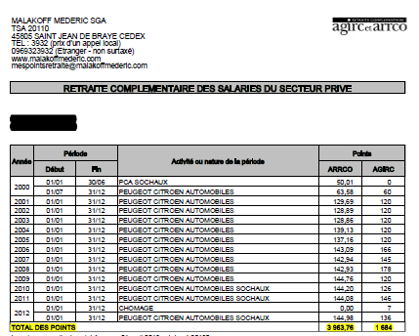

Vous êtes | Un homme |  |  |  | Une femme : |  |  |  | Nombre d'enfants que vous avez eus : |  |  | 2

Votre année de naissance |  |  |  |  | Mois (1 à 12) |  | Trimestres exigés | FALSE
Nombre d'enfants que vous avez eus ou élevés :

Pour le calcul de votre retraite sécu, indiquez dans les cases vertes ci-dessous les salaires figurant sur votre relevé de carrière. S'il figure plusieurs sommes (plusieurs employeurs) sur la même année, indiquez la somme totale de l'année
Si les salaires sur votre relevé de salaires jusqu'en 2001 sont en Francs tapez F (ou autre chose) dans la case verte => |  |  |  |  |  |  |  |  |  | 1
Si les salaires figurant sur votre relevé de carrière sont tous en euros (€) laissez la case verte vide .
En tapant vos salaires ci-dessous, si la case passe en orange, cela indique que la somme dépasse le plafond annuel de la sécu. A vérifier. C'est possible si vous avez travaillé simultanément chez plusieurs employeurs. Sinon la CNAV ne prendra en compte votre rémunération que dans la limite du plafond figurant colonne N.

Puis, presque en bas de page, indiquer dans les cases vertes le nombre de points de retraite complémentaire acquis (AGIRC-ARRCO)

CARSAT (Sécu)
Année | Salaires en € |  | € pour 1 trimestre |  | Trim | coef | Salaire revalorisé (€) | 25 meilleures années |  |  | Plafond SS
1973 |  | € | 139 | € | 0 | 7.459 | 0 € | 1 | 910 | 24480.00 | 3,731.95 | 3,731.95 €
1974 |  | € | 166 | € | 0 | 6.576 | 0 € | 1 | 1086 | 27840.00 | 4,244.18 | 4,244.18 €
1975 |  | € | 206 | € | 0 | 5.535 | 0 € | 1 | 1350 | 33000.00 | 5,030.82 | 5,030.82 €
1976 |  | € | 241 | € | 0 | 4.702 | 0 € | 1 | 1578 | 37920.00 | 5,780.87 | 5,780.87 €
1977 |  | € | 273 | € | 0 | 4.056 | 0 € | 1 | 1788 | 43320.00 | 6,604.09 | 6,604.09 €
1978 |  | € | 307 | € | 0 | 3.647 | 0 € | 1 | 2012 | 48000.00 | 7,317.55 | 7,317.55 €
1979 |  | € | 345 | € | 0 | 3.325 | 0 € | 1 | 2262 | 53640.00 | 8,177.37 | 8,177.37 €
1980 |  | € | 394 | € | 0 | 2.924 | 0 € | 1 | 2586 | 60120.00 | 9,165.23 | 9,165.23 €
1981 |  | € | 451 | € | 0 | 2.580 | 0 € | 1 | 2958 | 68760.00 | 10,482.39 | 10,482.39 €
1982 |  | € | 553 | € | 0 | 2.304 | 0 € | 1 | 3630 | 82020.00 | 12,503.87 | 12,503.87 €
1983 |  | € | 619 | € | 0 | 2.173 | 0 € | 1 | 4058 | 91680.00 | 13,976.53 | 13,976.53 €
1984 |  | € | 695 | € | 0 | 2.060 | 0 € | 1 | 4556 | 99600.00 | 15,183.92 | 15,183.92 €
1985 |  | € | 743 | € | 0 | 1.974 | 0 € | 1 | 4872 | 106740.00 | 16,272.41 | 16,272.41 €
1986 |  | € | 794 | € | 0 | 1.930 | 0 € | 1 | 5208 | 112200.00 | 17,104.78 | 17,104.78 €
1987 |  | € | 821 | € | 0 | 1.858 | 0 € | 1 | 5384 | 116820.00 | 17,809.09 | 17,809.09 €
1988 |  | € | 849 | € | 0 | 1.816 | 0 € | 1 | 5568 | 120360.00 | 18,348.76 | 18,348.76 €
1989 |  | € | 877 | € | 0 | 1.751 | 0 € | 1 | 5752 | 125280.00 | 19,098.81 | 19,098.81 €
1990 |  | € | 912 | € | 0 | 1.704 | 0 € | 1 | 5982 | 131040.00 | 19,976.92 | 19,976.92 €
1991 |  | € | 974 | € | 0 | 1.677 | 0 € | 1 | 6388 | 137760.00 | 21,001.38 | 21,001.38 €
1992 |  | € | 996 | € | 0 | 1.623 | 0 € | 1 | 6532 | 144120.00 | 21,970.95 | 21,970.95 €
1993 |  | € | 1,038 | € | 0 | 1.623 | 0 € | 1 | 6812 | 149820.00 | 22,839.91 | 22,839.91 €
1994 |  | € | 1,062 | € | 0 | 1.595 | 0 € | 1 | 6966 | 153120.00 | 23,342.99 | 23,342.99 €
1995 |  | € | 1,084 | € | 0 | 1.577 | 0 € | 1 | 7112 | 155940.00 | 23,772.90 | 23,772.90 €
1996 |  | € | 1,128 | € | 0 | 1.538 | 0 € | 1 | 7396 | 161220.00 | 24,577.83 | 24,577.83 €
1997 |  | € | 1,156 | € | 0 | 1.522 | 0 € | 1 | 7582 | 164640.00 | 25,099.21 | 25,099.21 €
1998 |  | € | 1,202 | € | 0 | 1.505 | 0 € | 1 | 7886 | 169080.00 | 25,776.08 | 25,776.08 €
1999 |  | € | 1,226 | € | 0 | 1.487 | 0 € | 1 | 8044 | 173640.00 | 26,471.25 | 26,471.25 €
2000 |  | € | 1,242 | € | 0 | 1.480 | 0 € | 1 | 8144 | 176400.00 | 26,892.01 | 26,892.01 €
2001 |  | € | 1,281 | € | 0 | 1.449 | 0 € | 1 | 8404 | 179400.00 | 27,349.35 | 27,349.35 €
Année | Salaires en € |  | € pour 1 trimestre |  |  |  |  |  |  |  | Plafond SS
2002 |  |  | 1,334 € |  | 0 | 1.418 | 0 € | 1 |  |  | 28,224 €
2003 |  |  | 1,366 € |  | 0 | 1.395 | 0 € | 1 |  |  | 29,184 €
2004 |  |  | 1,438 € |  | 0 | 1.374 | 0 € | 1 |  |  | 29,712 €
2005 |  |  | 1,522 € |  | 0 | 1.348 | 0 € | 1 |  |  | 30,192 €
2006 |  |  | 1,606 € |  | 0 | 1.324 | 0 € | 1 |  |  | 31,068 €
2007 |  |  | 1,654 € |  | 0 | 1.302 | 0 € | 1 |  |  | 32,184 €
2008 |  |  | 1,688 € |  | 0 | 1.290 | 0 € | 1 |  |  | 33,276 €
2009 |  |  | 1,742 € |  | 0 | 1.279 | 0 € | 1 |  |  | 34,308 €
2010 |  |  | 1,772 € |  | 0 | 1.267 | 0 € | 1 |  |  | 34,620 €
2011 |  |  | 1,800 € |  | 0 | 1.256 | 0 € | 1 |  |  | 35,352 €
2012 |  |  | 1,844 € |  | 0 | 1.231 | 0 € | 1 |  |  | 36,372 €
2013 |  |  | 1,886 € |  | 0 | 1.205 | 0 € | 1 |  |  | 37,032 €
2014 |  |  | 1,430 € |  | 0 | 1.191 | 0 € | 1 |  |  | 37,548 €
2015 |  |  | 1,441.50 € |  | 0 | 1.191 | 0 € | 1 |  |  | 38,040 €
2016 |  |  | 1,450.50 € |  | 0 | 1.190 | 0 € | 1 |  |  | 38,616 €
2017 |  |  | 1,464 € |  | 0 | 1.190 | 0 € | 1 |  |  | 39,228 €
2018 |  |  | 1,482 € |  | 0 | 1.181 | 0 € | 1 |  |  | 39,732 €
2019 |  |  | 1,504.50 € |  | 0 | 1.164 | 0 € | 1 |  |  | 40,524 €
2020 |  |  | 1,522.50 | € | 0 | 1.153 | 0 € | 1 |  |  | 41,136 €
2021 |  |  | 1,537.50 | € | 0 | 1.149 | 0 € | 1 |  |  | 41,136 €
2022 |  |  | 1,585.50 | € | 0 | 1.137 | 0 € | 1 |  |  | 41,136 €
2023 |  |  | 1,690.50 | € | 0 | 1.085 | 0 € | 1 |  |  | 43,992 €
2024 |  |  | 1,747.50 | € | 0 | 1.031 | 0 € | 1 |  |  | 46,368 €
2025 |  |  | 1,782.00 | € | 0 | 1.009 | 0 € | 1 |  |  | 47,100 €
 | Total trimestres cotisés |  |  |  | 0

Ajoutez ci-dessous les trimestres cotisés de la dernière année (non encore connus de la CARSAT)
et les éventuels trimestres validés non cotisés de votre carrière (maladie, maternité, chômage indemnisé, service militaire, trimestres pour enfants…)

Attention 1 : Certains trimestres validés non cotisés ne comptent pas pour la carrière longue mais seulement à partir de votre âge légal de départ !
 | Pour plus de précisions consulter notre site internet : https://retraitescgtpsa.fr/D_Droits_Retraite_Age_et_trimestre.html
Attention 2 : l'ajout de trimestres validés non cotisés ne peut amener à dépasser 4 trimestres sur une année.

 | Total trimestres |  |  |  | 0
 | Trimestres manquants |  |  |  | 0 | Les trimestres manquants amènent une proratisation (et une décote en cas de départ avant 67 ans) |  |  |  |  |  | 0
 | Pour plus de précisions, consultez notre site internet : https://retraitescgt.fr/D_Droits_Retraite_La_calculer.html
 | Si vous partez en retraite à 67 ans ou après, tapez le chiffre 0 dans la case verte (pas de décôte) |  |  |  |  |  |  |  |  |  | 0 | 999 | 0
 | Si vous partez avant 67 et qu'il vous manque des trimestres, tapez le nombre de trimestres qui vous sépare de vos 67 ans : |  |  |  |  |  |  |  |  |  | 0 | 0 | 0

Salaire moyen |  |  | annuel |  | Proratisation |  | Décote | Taux = 50% - décote | Brut an | brut mensuel | cotis | Net mensuel CARSAT
référence CARSAT => |  |  | 0 € |  | - |  | PAS DE DECOTE | 50.000% | 0 € | 0 € | 9.10% | 0 € | 1.1
 |  |  | A |  | B |  |  | C | AxBxC
 |  |  |  |  |  |  |  |  | Majoration CARSAT 3 enfants 10% |  |  | 0 €

AGIRC-ARRCO | Points |  |  |  | Valeur point (2026) |  | Décote | annuel | divisé par | brut mensuel | cotis | Net mensuel AGIRC
...

